상품제안서
타이틀리스트 PRO V1X 3구 볼마커+자석싸바리 | 상품코드: S42805

 |  |  |  |  |  |  | 02-713-8555 | www.synergygift.co.kr
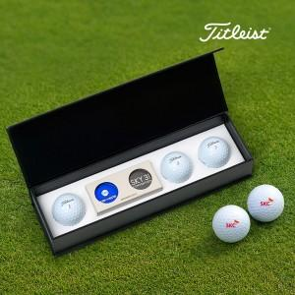

【상세/제작정보】 | <p><span style="font-size: 18.6667px;">※ 볼 3구 + 볼마커 2p 풀칼라인쇄 포함</span></p><p><span style="font-size: 14pt;"></span><span style="font-size: 18.6667px;">※ 케이스인쇄 100*25mm 기준</span><span style="font-size: 14pt;">​​</span>​</p>

【인쇄/포장옵션】 | 풀칼라, 케이스DTF컬러 / 포장지포장

【공급단가】 | 수량 | 30~ | 100~ | 300~ | 500~ | 1,000~
*VAT별도 | 단가 | 27,100원 | 25,400원 | 24,300원 | 23,900원 | 23,500원

【상품 URL】 | https://www.synergygift.co.kr:443/src/goods_detail.php?gdno=42805

